KAWASAKI PW
KAWASAKI (T-Controller) PW ﾌﾟﾛｸﾞﾗﾑ 教示要領 プログラム |  |  |  |  |  |  |  | △1 単独起動への対応 5.15 坂田

 | 動作イメージ |  |  |  |  |  | プログラムリスト

pg0 | ※原点プロや信号入出力の細かいルールはRSWプロに準じます。RSWとの相違点のみ記述します
 | 【 HP ～ 第２起動待ち 】 |  |  |  |  |  |  | .PROGRAM pg0() ;
 | pg0 |  |  |  |  |  |  | ｽﾃｯﾌﾟ | 補間 | 速度 | 精度 | ﾀｲﾏ | ﾂｰﾙ | ﾏﾃﾊﾝ | ｸﾗﾝﾌﾟ | 打点情報 | J/E | OX | WX | 備考
 |  |  |  |  |  |  |  | 1 | FN99[ "PW原点プログラム" ] |  |  |  |  |  |  | コメント |  |  |  | PGに必ずコメントをつけましょう
 |  | ※ロボットが第１起動可を受け取り、動き出す前に全ガンの原位置確認を行う。 |  |  |  |  |  | 2 | FN99["Date 20XX/XX/XX"] |  |  |  |  |  |  | コメント |  |  |  | PG最初、最終STEPは”各軸”
同位置
 |  |  |  |  |  |  |  | 3 | JOINT | 0 | 1 | 0 | 9 |  |  |  |  | 0 |  | 速度を”0”にすること
HP
HP
ガン元位置確認
HP
第１起動
第１起動待ち
第１起動待ち
プログラムJUMP
(車種確認）
第２起動（溶接OK)
作業完了
ワーク取り
マテハン
取り
マテハン
置き
溶接作業
ワーク取り
 |  |  |  |  |  |  |  | 4 | JOINT | 9 | 1 | 0 | 9 |  |  |  |  |  | 64 | 第１起動待ち
 |  |  |  |  |  |  |  | 5 | JOINT | 9 | 1 | 0 | 9 |  |  |  |  | 65 |  | 治具への不干渉出力
 |  |  |  |  |  |  |  | 6 | JOINT | 9 | 1 | 0 | 9 |  |  |  |  | 122,123,124,-121,-123,-124 | 122,123,124 | 全ガン原位置確認確認を行う
 |  |  |  |  |  |  |  | 7 | JOINT | 9 | 2 | 0 | 9
 |  |  |  |  |  |  |  | 8 | JOINT | 9 | 1 | 0 | 9 |  | J |  |  |  |  | 車種チェック、作業プロへジャンプ
 |  |  |  |  |  |  |  | 9 | JOINT | 9 | 2 | 0 | 9
同位置
 |  |  |  |  |  |  |  | 10 | JOINT | 9 | 0 | 0 | 9 |  |  |  |  | 0 |  | 信号をリセットするポイントは精度"0"
 |  |  |  |  |  |  |  | 11 | JOINT | 0 | 1 | 0 | 9 |  |  |  |  | 95 | 64 | 同ポイントで信号操作を行うときは速度"0"にする。
pg341
pg340
 |  |  |  |  |  |  |  | 12 | JOINT | 0 | 1 | 0 | 9 |  |  |  | E

pg1 |  |  |  |  |  |  |  | .PROGRAM pg〇〇() ;
 | 【 溶接作業 】 |  |  |  |  |  |  | ｽﾃｯﾌﾟ | 補間 | 速度 | 精度 | ﾀｲﾏ | ﾂｰﾙ | ﾏﾃﾊﾝ | ｸﾗﾝﾌﾟ | 打点情報 | J/E | OX | WX | 備考
 | ※溶接作業部分の教示方法のみ記述します。RFM,TC手順を合わせて参照のこと。 |  |  |  |  |  |  | 1 | FN99[ "JXX PW作業プログラム" ] |  |  |  |  |  |  | コメント |  |  |  | PGに必ずコメントをつけましょう
 |  | ● PWは定置ツールなのでマテハン持ち前提で手順書を作成。 |  |  |  |  |  | 2 | FN99["Date 20XX/XX/XX"] |  |  |  |  |  |  | コメント

同位置
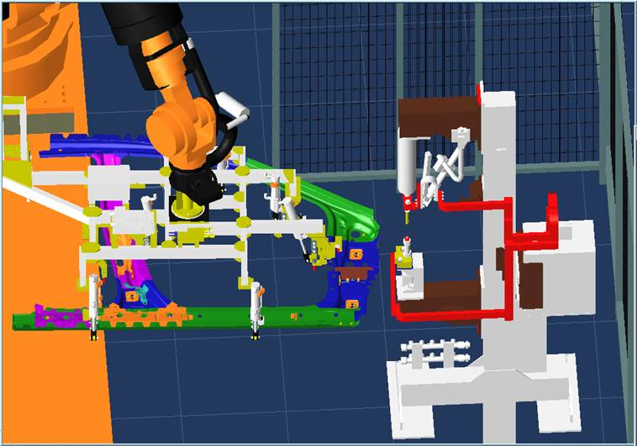
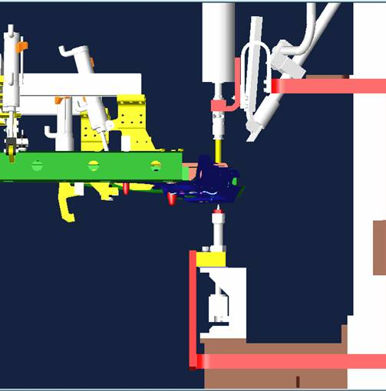
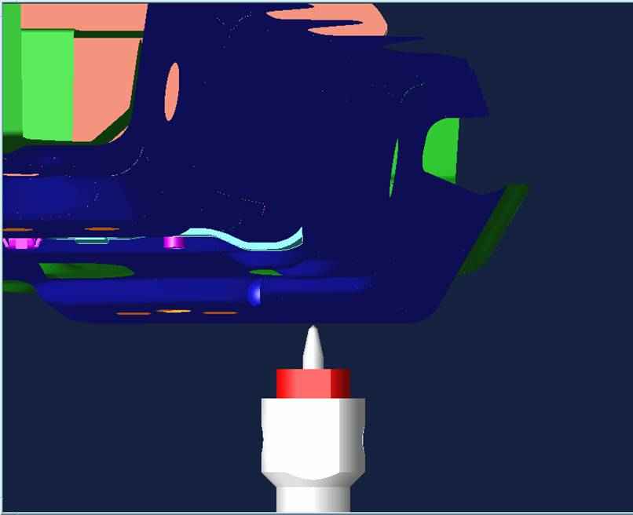
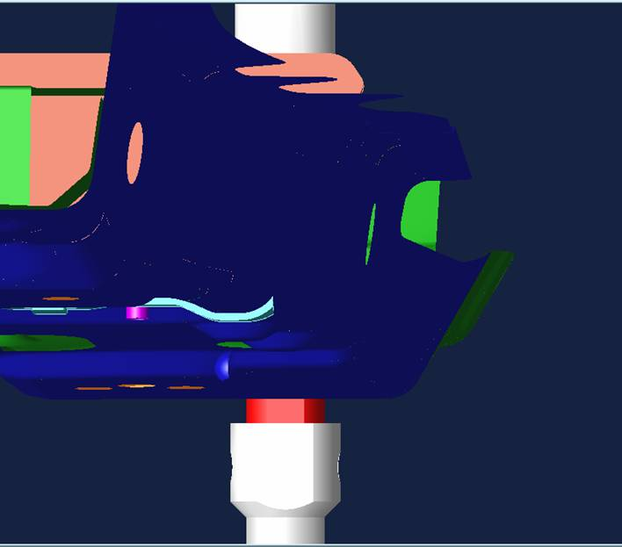
 |  |  | STEP 20（ワーク挿入前） | STEP 34（打点位置真上） |  | STEP 35、36（打点位置、打点後溶着確認） |  | 10 | JOINT | 9 | 2 | 0 | 4 |  |  |  |  | 118,-118 | 118 | マテハンの照合を行う
 |  |  |  |  |  |  |  | 11 | JOINT | 0 | 2 | 0 | 4 |  |  |  |  | -34,-35,-36,-37 |  | ガン選択リセット
 |  |  |  |  |  |  |  | 12 | JOINT | 0 | 2 | 0 | 4 |  |  |  |  | 34,122,123,124,-123,-124 | 122,123,124 | 選択したガンの原位置確認確認を行う

 |  |  |  |  |  |  |  |  |  | ※ガンへワークを挿入する手前から定置ツールを使用のこと
 |  |  |  |  |  |  |  | 20 | FLIN | 9 | 2 | 0 | 1 |  |  |  |  | 122 | 122 | ガン大開確認（ガンにワークを挿入する直前）

同位置
 |  |  |  |  |  |  |  | 30 | FLIN | 9 | 2 | 0 | 1 |  |  |  |  | 122 | 122 | ガン大開確認（ステップバック用）
 |  |  |  |  |  |  |  | 31 | FLIN | 0 | 2 | 0 | 1 |  |  |  |  | -121、-122 |  | ガン開放信号リセット
 |  |  |  |  |  |  |  | 32 | FLIN | 0 | 2 | 0 | 1 |  |  |  |  | 121 | 121 | ガン小開確認
ピン上昇端確認の割り付けがあるが、タクトUPのため確認は加圧時で行う。
 |  |  |  |  |  |  |  | 34 | FLIN | 9 | 0 | 0 | 1
同位置
 |  |  |  |  |  |  |  | 35 | FLIN | 2 | 1 | 0 | 1 |  | 1 |  |  |  |  | 打点位置（加圧指令）
 |  |  |  |  |  |  |  | 36 | FLIN | 0 | 1 | 0 | 1 |  |  |  |  | 122 | 122 | ガン小開確認（加圧後開放用）
同位置
 |  |  | PW1→２へ移動 |  |  |  |  | 37 | FLIN | 9 | 2 | 0 | 1 |  |  |  |  | -121、-122 |  | ガン開放信号リセット
 |  | ガンにワークを挿入する前のポイントでガン開放端と位置決めピンの |  |  | 電極とワークを平行にあてた位置で加圧クランプ指令（右上図参照のこと） |  |  | 38 | FLIN | 0 | 0 | 0 | 1 |  |  |  |  | 122 | 122 | ガン大開確認
 |  | 出指令を出力。 |  |  | 打点後、ピンが下降している状態になる。（摩耗防止のため）
溶接位置前は必ずショートストロークに切り替えてからガン加圧をすること。
切り替え時はバックできるようにストローク切り替え信号をリセットするステップを設けること
次打点が小開なら大開指令の処理は不要
 |  |  |  |  | 一定時間後にピンが上昇するがティーチングはひっかかり防止のためピン出状態で教示のこと。
 |  | STEP 37,38（ピン逃げ）
近接SW、シリンダSW等の位置検知は検知幅が大きいため、ワーク10隙程度を通過する場合はタイマーを設けて確実に戻ったタイミングを検知できるようにすること

 |  | 入ってきたルート同様のルートで退避。

KAWASAKI PW - EN
KAWASAKI (T-Controller) PW Program Teaching Procedure Program |  |  |  |  |  |  |  | △ 1 Support for independent startup 5.15 Sakata

 | Operation Diagram |  |  |  |  |  | Program List

pg0 | ※* Detailed rules for origin pro and signal input / output conform to RSW pro. This only describes the differences from RSW
 | 【 HP ～ Awaiting second startup 】 |  |  |  |  |  |  | .PROGRAM pg0() ;
 | pg0 |  |  |  |  |  |  | Step | Interp. | Speed | Acc | Timer | Tool | Work | Clamp | Weld Point Info | J/E | OX | WX | Remarks
 |  |  |  |  |  |  |  | 1 | FN99[ "PW Home Program" ] |  |  |  |  |  |  | Comment |  |  |  | Be sure to comment in the PG
 |  | ※* The robot receives the first startup signal and confirms the original position of all guns before it starts moving. |  |  |  |  |  | 2 | FN99["Date 20XX/XX/XX"] |  |  |  |  |  |  | Comment |  |  |  | PG First and final steps are "each axis"
Same Position
 |  |  |  |  |  |  |  | 3 | JOINT | 0 | 1 | 0 | 9 |  |  |  |  | 0 |  | Set the speed to "0"
JUMP Program
(Vehicle model confirmation)
Awaiting first startup
 |  |  |  |  |  |  |  | 4 | JOINT | 9 | 1 | 0 | 9 |  |  |  |  |  | 64 | Awaiting first startup
HP
HP
Confirm gun at original position
HP
First startup
Awaiting 1st Startup
Work Complete
Take work
Take matehan
Place
Matehan
Weld Operation
Take work
 |  |  |  |  |  |  |  | 5 | JOINT | 9 | 1 | 0 | 9 |  |  |  |  | 65 |  | Non-interfering output to jig
 |  |  |  |  |  |  |  | 6 | JOINT | 9 | 1 | 0 | 9 |  |  |  |  | 122,123,124,-121,-123,-124 | 122,123,124 | Confirm home position on all guns
 |  |  |  |  |  |  |  | 7 | JOINT | 9 | 2 | 0 | 9
 |  |  |  |  |  |  |  | 8 | JOINT | 9 | 1 | 0 | 9 |  | J |  |  |  |  | Model check, jump to work pro
 |  |  |  |  |  |  |  | 9 | JOINT | 9 | 2 | 0 | 9
Same Position
 |  |  |  |  |  |  |  | 10 | JOINT | 9 | 0 | 0 | 9 |  |  |  |  | 0 |  | The point to reset the signal is accuracy "0"
2nd startup
(weld OK)
 |  |  |  |  |  |  |  | 11 | JOINT | 0 | 1 | 0 | 9 |  |  |  |  | 95 | 64 | When operating signals at the same point, set the speed to "0".
pg341
pg340
 |  |  |  |  |  |  |  | 12 | JOINT | 0 | 1 | 0 | 9 |  |  |  | E

pg1 |  |  |  |  |  |  |  | .PROGRAM pg〇〇() ;
 | 【 Welding Operation 】 |  |  |  |  |  |  | Step | Interp. | Speed | Acc | Timer | Tool | Work | Clamp | Weld Point Info | J/E | OX | WX | Remarks
 | ※* Only the teaching method of the welding work part is described. See also RFM and TC procedures. |  |  |  |  |  |  | 1 | FN99[ "JXX PW Work Program" ] |  |  |  |  |  |  | Comment |  |  |  | Be sure to comment in the PG
 |  | ● Since PW is a stationary tool, the procedure manual is created on the assumption that you have matehan. |  |  |  |  |  | 2 | FN99["Date 20XX/XX/XX"] |  |  |  |  |  |  | Comment

Same Position
 |  |  | STEP 20（Before inserting work） | STEP 34（Directly above weld point） |  | STEP 35、36（Weld point, weld adhesion confirm） |  | 10 | JOINT | 9 | 2 | 0 | 4 |  |  |  |  | 118,-118 | 118 | Perform matehan collation
 |  |  |  |  |  |  |  | 11 | JOINT | 0 | 2 | 0 | 4 |  |  |  |  | -34,-35,-36,-37 |  | Gun selection reset
 |  |  |  |  |  |  |  | 12 | JOINT | 0 | 2 | 0 | 4 |  |  |  |  | 34,122,123,124,-123,-124 | 122,123,124 | Confirm home position of selected gun

 |  |  |  |  |  |  |  |  |  | * Use the stationary tool before supplying the work to the gun.
 |  |  |  |  |  |  |  | 20 | FLIN | 9 | 2 | 0 | 1 |  |  |  |  | 122 | 122 | Gun large open confirm (immediately before supplying work to the gun)

Same Position
 |  |  |  |  |  |  |  | 30 | FLIN | 9 | 2 | 0 | 1 |  |  |  |  | 122 | 122 | Gun large open confirm (for step back)
 |  |  |  |  |  |  |  | 31 | FLIN | 0 | 2 | 0 | 1 |  |  |  |  | -121、-122 |  | Gun release signal reset
 |  |  |  |  |  |  |  | 32 | FLIN | 0 | 2 | 0 | 1 |  |  |  |  | 121 | 121 | Gun small open confirm
There is an allocation to confirm the pin rising, but confirmation is done when pressurizing because of takt increase.
 |  |  |  |  |  |  |  | 34 | FLIN | 9 | 0 | 0 | 1
Same Position
 |  |  |  |  |  |  |  | 35 | FLIN | 2 | 1 | 0 | 1 |  | 1 |  |  |  |  | Weld point position (pressurize command)
 |  |  |  |  |  |  |  | 36 | FLIN | 0 | 1 | 0 | 1 |  |  |  |  | 122 | 122 | Gun small open confirm (for opening after pressurization)
Same Position
 |  |  | PW1→Move to 2 |  |  |  |  | 37 | FLIN | 9 | 2 | 0 | 1 |  |  |  |  | -121、-122 |  | Gun release signal reset
 |  | Before work is supplied to the gun, outputs the issuance command for gun end and positioning pin |  |  | Pressurized clamp command where the electrode and the work are placed in parallel (see the upper right figure) |  |  | 38 | FLIN | 0 | 0 | 0 | 1 |  |  |  |  | 122 | 122 | Gun large open confirm
 |  |  |  |  | After weld, the pin lowers itself. (To prevent wear)
Before weld position, make sure switch to short stroke and then pressurize the gun
Provide a step to reset the stroke switching signal so that it can back up when switching.
 |  |  |  |  | The pin will rise after a set time, but teaching should be done the pin out to prevent it from getting caught.
If the next weld point is small open, there is no need to process the large open command.
 |  | STEP 37,38（Pin escape）

Since the position detection abilities of the proximity SW, cylinder SW, etc. have a large detection range, a timer should be provided in cases where work passes with gaps of 10 or more so that return timing can be reliably detected.

 |  | Insert/exit by same path

Running list_JP (3)
ROBOT RUNNING LIST |  |  |  |  |  |  |  |  |  |  |  |  |  | 【適用：PW】 |  |  |  |  |  |  |  |  |  |  |  | 1 | / | 4
プログラム リスト |  |  |  |  |  |  |  |  |  |  |  |  |  | 機 番 ： |  |  |  | 工程機番入力

車種 |  |  | プログラム |  | 内容 |  |  |  |  |  |  | BCD |  | 車種 |  |  | プログラム |  |  | 内容 |  |  |  |  |  |  | BCD
 |  |  | 0 |  | 原点プログラム |  |  |  |  |  |  | -
 |  |  | 80 |  | チップ補正 |  |  |  |  |  |  | -

車種選択 設定一覧表 |  |  |  |  |  |  |  |  |  |  |  |  |  |  |  |  |  |  |  |  |  |  |  |  |  |  | R* は 盤内ﾛﾎﾞｯﾄ番号
 |  |  | ﾌﾟﾛｸﾞﾗﾑNo. |  | ﾌﾟﾛｸﾞﾗﾑNo. |  |  | ﾌﾟﾛｸﾞﾗﾑNo. |  | ﾌﾟﾛｸﾞﾗﾑNo. |  |  | ﾌﾟﾛｸﾞﾗﾑNo. |  |  | ﾌﾟﾛｸﾞﾗﾑNo. |  |  | ﾌﾟﾛｸﾞﾗﾑNo. |  | ﾌﾟﾛｸﾞﾗﾑNo. |  |  | ﾌﾟﾛｸﾞﾗﾑNo. |  |  | ﾌﾟﾛｸﾞﾗﾑNo.
 | 車種 |  | R1 | 車種 | R1 | 車種 |  | R1 | 車種 | R1 | 車種 |  | R1 | 車種 |  | R1 | 車種 |  | R1 | 車種 | R1 | 車種 |  | R1 | 車種 |  | R1
 | ０１ |  | - | １１ | - | ２１ |  | - | ３１ | - | ４１ |  | - | ５１ |  | - | ６１ |  | - | ７１ | - | ８１ |  | - | ９１ |  | -
 | ０２ |  | - | １２ | - | ２２ |  | - | ３２ | - | ４２ |  | - | ５２ |  | - | ６２ |  | - | ７２ | - | ８２ |  | - | ９２ |  | -
 | ０３ |  | - | １３ | - | ２３ |  | - | ３３ | - | ４３ |  | - | ５３ |  | - | ６３ |  | - | ７３ | - | ８３ |  | - | ９３ |  | -
 | ０４ |  | - | １４ | - | ２４ |  | - | ３４ | - | ４４ |  | - | ５４ |  | - | ６４ |  | - | ７４ | - | ８４ |  | - | ９４ |  | -
 | ０５ |  | - | １５ | - | ２５ |  | - | ３５ | - | ４５ |  | - | ５５ |  | - | ６５ |  | - | ７５ | - | ８５ |  | - | ９５ |  | -
 | ０６ |  | - | １６ | - | ２６ |  | - | ３６ | - | ４６ |  | - | ５６ |  | - | ６６ |  | - | ７６ | - | ８６ |  | - | ９６ |  | -
 | ０７ |  | - | １７ | - | ２７ |  | - | ３７ | - | ４７ |  | - | ５７ |  | - | ６７ |  | - | ７７ | - | ８７ |  | - | ９７ |  | -
 | ０８ |  | - | １８ | - | ２８ |  | - | ３８ | - | ４８ |  | - | ５８ |  | - | ６８ |  | - | ７８ | - | ８８ |  | - | ９８ |  | -
 | ０９ |  | - | １９ | - | ２９ |  | - | ３９ | - | ４９ |  | - | ５９ |  | - | ６９ |  | - | ７９ | - | ８９ |  | - | ９９ |  | -
 | １０ |  | - | ２０ | - | ３０ |  | - | ４０ | - | ５０ |  | - | ６０ |  | - | ７０ |  | - | ８０ | - | ９０ |  | - |  |  | -

入出力表
出力 | 内容 |  |  |  |  |  | 出力 | 内容 |  |  |  |  |  | 入力 | 内容 |  |  |  |  |  | 入力 | 内容
O0 | 全出力リセット
O33 | マテハンモータブレーキロック指示 |  |  |  |  |  | O65 | ジグインターロック01 |  |  |  |  |  | I 33 | 軸ロック中 |  |  |  |  |  | I 65 | ジグインターロック01
O34 | PWガン選択/PW1 |  |  |  |  |  | O66 | ジグインターロック02 |  |  |  |  |  | I 34 | PWガン選択確認/PW1 |  |  |  |  |  | I 66 | ジグインターロック02
O35 | PWガン選択/PW2 |  |  |  |  |  | O67 | ジグインターロック03 |  |  |  |  |  | I 35 | PWガン選択確認/PW2 |  |  |  |  |  | I 67 | ジグインターロック03
O36 | PWガン選択/PW3 |  |  |  |  |  | O68 | ジグインターロック04 |  |  |  |  |  | I 36 | PWガン選択確認/PW3 |  |  |  |  |  | I 68 | ジグインターロック04
O37 | PWガン選択/PW4 |  |  |  |  |  | O69 | ジグインターロック05 |  |  |  |  |  | I 37 | PWガン選択確認/PW4 |  |  |  |  |  | I 69 | ジグインターロック05
O38 | 通常チップ補正リセット |  |  |  |  |  | O70 | 前工程不干渉 |  |  |  |  |  | I 38 | 通常ﾁｯﾌﾟ補正選択 |  |  |  |  |  | I 70 | 前工程より進入OK
O39 | 内部リーク検出 |  |  |  |  |  | O71 | 後工程不干渉 |  |  |  |  |  | I 39 | 空き/溶接タイマー用 |  |  |  |  |  | I 71 | 後工程より進入OK
O40 | ワークなし異常 無効 |  |  |  |  |  | O72 | 取出完了 |  |  |  |  |  | I 40 | マテハン内ワーク無 |  |  |  |  |  | I 72 | ジグインターロック08
O41 | ワーク確認チェック１ |  |  |  |  |  | O73 | 卸完了 |  |  |  |  |  | I 41 | ワーク確認１ |  |  |  |  |  | I 73 | 後工程よりワーク確認
O42 | ワーク確認チェック２ |  |  |  |  |  | O74 | 治具クランプ指令 |  |  |  |  |  | I 42 | ワーク確認２ |  |  |  |  |  | I 74 | 治具クランプ確認
O43 | ワーク確認チェック３ |  |  |  |  |  | O75 | 整形中干渉外 |  |  |  |  |  | I 43 | ワーク確認３ |  |  |  |  |  | I 75 | ジグインターロック11
O44 | ワーク確認チェック４ |  |  |  |  |  | O76 | 治具アンクランプ指令 |  |  |  |  |  | I 44 | ワーク確認４ |  |  |  |  |  | I 76 | 治具アンクランプ確認
O45 | 溶着検出個別無効 |  |  |  |  |  | O77 | メンテナンス位置 |  |  |  |  |  | I 45 | 空き/溶接ガン用 |  |  |  |  |  | I 77 | メンテナンス完了
O46 | 電極ポカヨケプロ有効 |  |  |  |  |  | O78 | チップ交換位置 |  |  |  |  |  | I 46 | 空き/溶接ガン用 |  |  |  |  |  | I 78 | チップ交換待機
O47 | 電極ポカヨケチェック加圧指令 |  |  |  |  |  | O79 | ノズル清掃位置 |  |  |  |  |  | I 47 | 空き/溶接ガン用 |  |  |  |  |  | I 79 | ノズル清掃完了
O48 | 電極ポカヨケチェック |  |  |  |  |  | O80 | 他工程進入中 |  |  |  |  |  | I 48 | 電極ポカヨケOK |  |  |  |  |  | I 80 | チップ交換指示
O49 | マテハンアクチュエータ1 SOL-A |  |  |  |  |  | O81 | ボンド/シーラー点検位置 |  |  |  |  |  | I 49 | マテハンアクチュエータ1 SOL-A確認 |  |  |  |  |  | I 81 | ボンド/シーラー点検完了
O50 | マテハンアクチュエータ1 SOL-B |  |  |  |  |  | O82 | ジグインターロック18 |  |  |  |  |  | I 50 | マテハンアクチュエータ1 SOL-B確認 |  |  |  |  |  | I 82 | ジグインターロック18
O51 | マテハンアクチュエータ2 SOL-A |  |  |  |  |  | O83 | ジグインターロック19 |  |  |  |  |  | I 51 | マテハンアクチュエータ2 SOL-A確認 |  |  |  |  |  | I 83 | ジグインターロック19
O52 | マテハンアクチュエータ2 SOL-B |  |  |  |  |  | O84 | ジグインターロック20 |  |  |  |  |  | I 52 | マテハンアクチュエータ2 SOL-B確認 |  |  |  |  |  | I 84 | ジグインターロック20
O53 | マテハンアクチュエータ3 SOL-A |  |  |  |  |  | O85 | 作業待機位置 |  |  |  |  |  | I 53 | マテハンアクチュエータ3 SOL-A確認 |  |  |  |  |  | I 85 | 作業待機OK
O54 | マテハンアクチュエータ3 SOL-B |  |  |  |  |  | O86 | ジグインターロック22 |  |  |  |  |  | I 54 | マテハンアクチュエータ3 SOL-B確認 |  |  |  |  |  | I 86 | ジグインターロック22
O55 | マテハンアクチュエータ4 SOL-A |  |  |  |  |  | O87 | ジグインターロック23 |  |  |  |  |  | I 55 | マテハンアクチュエータ4 SOL-A確認 |  |  |  |  |  | I 87 | ジグインターロック23
O56 | マテハンアクチュエータ4 SOL-B |  |  |  |  |  | O88 | ジグインターロック24 |  |  |  |  |  | I 56 | マテハンアクチュエータ4 SOL-B確認 |  |  |  |  |  | I 88 | 作業待機位置
O57 | マテハンアクチュエータ5 SOL-A |  |  |  |  |  | O89 | ジグインターロック25 |  |  |  |  |  | I 57 | マテハンアクチュエータ5 SOL-A確認 |  |  |  |  |  | I 89 | ジグインターロック25
O58 | マテハンアクチュエータ5 SOL-B |  |  |  |  |  | O90 | ジグインターロック26 |  |  |  |  |  | I 58 | マテハンアクチュエータ5 SOL-B確認 |  |  |  |  |  | I 90 | ジグインターロック26
O59 | マテハンアクチュエータ6 SOL-A |  |  |  |  |  | O91 | CUBIC-SツールID1選択 |  |  |  |  |  | I 59 | マテハンアクチュエータ6 SOL-A確認 |  |  |  |  |  | I 91 | ジグインターロック27
O60 | マテハンアクチュエータ6 SOL-B |  |  |  |  |  | O92 | CUBIC-SツールID2選択 |  |  |  |  |  | I 60 | マテハンアクチュエータ6 SOL-B確認 |  |  |  |  |  | I 92 | ジグインターロック28
O61 |  |  |  |  |  |  | O93 | CUBIC-SツールID4選択 |  |  |  |  |  | I 61 |  |  |  |  |  |  | I 93 | ジグインターロック29
O62 | スポット用補助 |  |  |  |  |  | O94 | CUBIC-SツールID8選択 |  |  |  |  |  | I 62 |  |  |  |  |  |  | I 94 | ジグインターロック30
O63 | 待機位置 |  |  |  |  |  | O95 | CUBIC-SツールID16選択(不使用) |  |  |  |  |  | I 63 |  |  |  |  |  |  | I 95 | ジグインターロック31
O64 | 作業完了 |  |  |  |  |  | O96 | VSF空間測定中 |  |  |  |  |  | I 64 | 第1起動 |  |  |  |  |  | I 96 | ジグインターロック32

ロボット間インターロック詳細
出力 |  | 内容 |  |  |  |  | 出力 |  | 内容 |  |  |  |  | 出力 |  | 内容 |  |  |  |  | 出力 |  | 内容
O1 |  | ロボットインターロック 1系統目 ＃1～＃32 |  |  |  |  | O401 |  | 前工程との ロボットインターロック ＃1～＃32 |  |  |  |  | I1 |  | ロボットインターロック 1系統目 ＃1～＃32 |  |  |  |  | I401 |  | 前工程との ロボットインターロック ＃1～＃32
～ |  |  |  |  |  |  | ～ |  |  |  |  |  |  | ～ |  |  |  |  |  |  | ～
O32 |  |  |  |  |  |  | O432 |  |  |  |  |  |  | I32 |  |  |  |  |  |  | I432
O201 |  | ロボットインターロック 2系統目 ＃1～＃32 |  |  |  |  | O501 |  | 後工程との ロボットインターロック ＃1～＃32 |  |  |  |  | I201 |  | ロボットインターロック 2系統目 ＃1～＃32 |  |  |  |  | I501 |  | 後工程との ロボットインターロック ＃1～＃32
～ |  |  |  |  |  |  | ～ |  |  |  |  |  |  | ～ |  |  |  |  |  |  | ～
O232 |  |  |  |  |  |  | O532 |  |  |  |  |  |  | I232 |  |  |  |  |  |  | I532
O301 |  | ロボットインターロック 3系統目 ＃1～＃32 |  |  |  |  | O97 |  |  |  |  |  |  | I301 |  | ロボットインターロック 3系統目 ＃1～＃32 |  |  |  |  | I97
～ |  |  |  |  |  |  | ～ |  |  |  |  |  |  | ～ |  |  |  |  |  |  | ～
O332 |  |  |  |  |  |  | O200 |  |  |  |  |  |  | I332 |  |  |  |  |  |  | I200
■
使用不可 左記 表示部は 固定エリア 若しくは 通信割付が無い為 使用不可

 |  |  |  |  |  |  | O111 |  | ロボットインターロック 2系統目 （マルチコン内部） |  |  |  |  |  |  |  |  |  |  |  | I111 |  | ロボットインターロック 2系統目 （マルチコン内部）
 |  |  |  |  |  |  | ～ |  |  |  |  |  |  |  |  |  |  |  |  |  | ～
 |  |  |  |  |  |  | O164 |  |  |  |  |  |  |  |  |  |  |  |  |  | I164

Running list_JP (3) - EN
ROBOT RUNNING LIST |  |  |  |  |  |  |  |  |  |  |  |  |  | 【Application：PW】 |  |  |  |  |  |  |  |  |  |  |  | 1 | / | 4
Program List |  |  |  |  |  |  |  |  |  |  |  |  |  |  |  |  | Machine Number : | Input process machine number

Model |  |  | Program |  | Contents |  |  |  |  |  |  | BCD |  | Model |  |  | Program |  |  | Contents |  |  |  |  |  |  | BCD
 |  |  | 0 |  | Home Program |  |  |  |  |  |  | -
 |  |  | 80 |  | Tip Correction |  |  |  |  |  |  | -

Model selection setting list |  |  |  |  |  |  |  |  |  |  |  |  |  |  |  |  |  |  |  |  |  |  |  |  |  |  | R * is the in-board robot number
 |  |  | Program No. |  | Program No. |  |  | Program No. |  | Program No. |  |  | Program No. |  |  | Program No. |  |  | Program No. |  | Program No. |  |  | Program No. |  |  | Program No.
 | Model |  | R1 | Model | R1 | Model |  | R1 | Model | R1 | Model |  | R1 | Model |  | R1 | Model |  | R1 | Model | R1 | Model |  | R1 | Model |  | R1
 | ０１ |  | - | １１ | - | ２１ |  | - | ３１ | - | ４１ |  | - | ５１ |  | - | ６１ |  | - | ７１ | - | ８１ |  | - | ９１ |  | -
 | ０２ |  | - | １２ | - | ２２ |  | - | ３２ | - | ４２ |  | - | ５２ |  | - | ６２ |  | - | ７２ | - | ８２ |  | - | ９２ |  | -
 | ０３ |  | - | １３ | - | ２３ |  | - | ３３ | - | ４３ |  | - | ５３ |  | - | ６３ |  | - | ７３ | - | ８３ |  | - | ９３ |  | -
 | ０４ |  | - | １４ | - | ２４ |  | - | ３４ | - | ４４ |  | - | ５４ |  | - | ６４ |  | - | ７４ | - | ８４ |  | - | ９４ |  | -
 | ０５ |  | - | １５ | - | ２５ |  | - | ３５ | - | ４５ |  | - | ５５ |  | - | ６５ |  | - | ７５ | - | ８５ |  | - | ９５ |  | -
 | ０６ |  | - | １６ | - | ２６ |  | - | ３６ | - | ４６ |  | - | ５６ |  | - | ６６ |  | - | ７６ | - | ８６ |  | - | ９６ |  | -
 | ０７ |  | - | １７ | - | ２７ |  | - | ３７ | - | ４７ |  | - | ５７ |  | - | ６７ |  | - | ７７ | - | ８７ |  | - | ９７ |  | -
 | ０８ |  | - | １８ | - | ２８ |  | - | ３８ | - | ４８ |  | - | ５８ |  | - | ６８ |  | - | ７８ | - | ８８ |  | - | ９８ |  | -
 | ０９ |  | - | １９ | - | ２９ |  | - | ３９ | - | ４９ |  | - | ５９ |  | - | ６９ |  | - | ７９ | - | ８９ |  | - | ９９ |  | -
 | １０ |  | - | ２０ | - | ３０ |  | - | ４０ | - | ５０ |  | - | ６０ |  | - | ７０ |  | - | ８０ | - | ９０ |  | - |  |  | -

Input / output table
Out. | Contents |  |  |  |  |  | Out. | Contents |  |  |  |  |  | Out. | Contents |  |  |  |  |  | Out. | Contents
O0 | All-output reset
O33 | Matehan motor brake lock instruction |  |  |  |  |  | O65 | Jig Interlock 01 |  |  |  |  |  | I 33 | Axis locked |  |  |  |  |  | I 65 | Jig Interlock 01
O34 | PW Gun Select/PW1 |  |  |  |  |  | O66 | Jig Interlock 02 |  |  |  |  |  | I 34 | PW Gun Select confirm/PW1 |  |  |  |  |  | I 66 | Jig Interlock 02
O35 | PW Gun Select/PW2 |  |  |  |  |  | O67 | Jig Interlock 03 |  |  |  |  |  | I 35 | PW Gun Select confirm/PW2 |  |  |  |  |  | I 67 | Jig Interlock 03
O36 | PW Gun Select/PW3 |  |  |  |  |  | O68 | Jig Interlock 04 |  |  |  |  |  | I 36 | PW Gun Select confirm/PW3 |  |  |  |  |  | I 68 | Jig Interlock 04
O37 | PW Gun Select/PW4 |  |  |  |  |  | O69 | Jig Interlock 05 |  |  |  |  |  | I 37 | PW Gun Select confirm/PW4 |  |  |  |  |  | I 69 | Jig Interlock 05
O38 | Normal tip correction reset |  |  |  |  |  | O70 | Pre-process non-interfere |  |  |  |  |  | I 38 | Normal tip correction select |  |  |  |  |  | I 70 | Entry OK from pre-process
O39 | Internal leak detected |  |  |  |  |  | O71 | Post-process non-interfere |  |  |  |  |  | I 39 | Vacant / for welding timer |  |  |  |  |  | I 71 | Entry OK from post-process
O40 | No work abnormal invalid |  |  |  |  |  | O72 | Removal complete |  |  |  |  |  | I 40 | No work in matehan |  |  |  |  |  | I 72 | Jig Interlock 08
O41 | Work Confirm Check １ |  |  |  |  |  | O73 | Drop complete |  |  |  |  |  | I 41 | Work Confirm １ |  |  |  |  |  | I 73 | Work Confirm from Post-process
O42 | Work Confirm Check ２ |  |  |  |  |  | O74 | Jig Clamp command |  |  |  |  |  | I 42 | Work Confirm ２ |  |  |  |  |  | I 74 | Jig Clamp Confirm
O43 | Work Confirm Check ３ |  |  |  |  |  | O75 | Outside interference during shaping |  |  |  |  |  | I 43 | Work Confirm ３ |  |  |  |  |  | I 75 | Jig Interlock 11
O44 | Work Confirm Check ４ |  |  |  |  |  | O76 | Jig Unclamp command |  |  |  |  |  | I 44 | Work Confirm ４ |  |  |  |  |  | I 76 | Jig Unclamp Confirm
O45 | Weld adhesion detected case invalid |  |  |  |  |  | O77 | Maintenance position |  |  |  |  |  | I 45 | Vacant / for weld gun |  |  |  |  |  | I 77 | Maintenance complete
O46 | Electrode Pokayoke Pro active |  |  |  |  |  | O78 | Tip replacement position |  |  |  |  |  | I 46 | Vacant / for weld gun |  |  |  |  |  | I 78 | Tip replacement standby
O47 | Electrode Pokayoke check pressurize command |  |  |  |  |  | O79 | Nozzle cleaning position |  |  |  |  |  | I 47 | Vacant / for weld gun |  |  |  |  |  | I 79 | Nozzle cleaning complete
O48 | Electrode Pokayoke check |  |  |  |  |  | O80 | Entering another process |  |  |  |  |  | I 48 | Electrode Pokayoke OK |  |  |  |  |  | I 80 | Tip replace instruction
O49 | Matehan Actuator 1 SOL-A |  |  |  |  |  | O81 | Bond / sealer inspection position |  |  |  |  |  | I 49 | Matehan Actuator 1 SOL-A check |  |  |  |  |  | I 81 | Bond / sealer inspection complete
O50 | Matehan Actuator 1 SOL-B |  |  |  |  |  | O82 | Jig Interlock 18 |  |  |  |  |  | I 50 | Matehan Actuator 1 SOL-B check |  |  |  |  |  | I 82 | Jig Interlock 18
O51 | Matehan Actuator 2 SOL-A |  |  |  |  |  | O83 | Jig Interlock 19 |  |  |  |  |  | I 51 | Matehan Actuator 2 SOL-A check |  |  |  |  |  | I 83 | Jig Interlock 19
O52 | Matehan Actuator 2 SOL-B |  |  |  |  |  | O84 | Jig Interlock 20 |  |  |  |  |  | I 52 | Matehan Actuator 2 SOL-B check |  |  |  |  |  | I 84 | Jig Interlock 20
O53 | Matehan Actuator 3 SOL-A |  |  |  |  |  | O85 | Work standby position |  |  |  |  |  | I 53 | Matehan Actuator 3 SOL-A check |  |  |  |  |  | I 85 | Work standby OK
O54 | Matehan Actuator 3 SOL-B |  |  |  |  |  | O86 | Jig Interlock 22 |  |  |  |  |  | I 54 | Matehan Actuator 3 SOL-B check |  |  |  |  |  | I 86 | Jig Interlock 22
O55 | Matehan Actuator 4 SOL-A |  |  |  |  |  | O87 | Jig Interlock 23 |  |  |  |  |  | I 55 | Matehan Actuator 4 SOL-A check |  |  |  |  |  | I 87 | Jig Interlock 23
O56 | Matehan Actuator 4 SOL-B |  |  |  |  |  | O88 | Jig Interlock 24 |  |  |  |  |  | I 56 | Matehan Actuator 4 SOL-B check |  |  |  |  |  | I 88 | Work standby position
O57 | Matehan Actuator 5 SOL-A |  |  |  |  |  | O89 | Jig Interlock 25 |  |  |  |  |  | I 57 | Matehan Actuator 5 SOL-A check |  |  |  |  |  | I 89 | Jig Interlock 25
O58 | Matehan Actuator 5 SOL-B |  |  |  |  |  | O90 | Jig Interlock 26 |  |  |  |  |  | I 58 | Matehan Actuator 5 SOL-B check |  |  |  |  |  | I 90 | Jig Interlock 26
O59 | Matehan Actuator 6 SOL-A |  |  |  |  |  | O91 | CUBIC-S tool ID1 select |  |  |  |  |  | I 59 | Matehan Actuator 6 SOL-A check |  |  |  |  |  | I 91 | Jig Interlock 27
O60 | Matehan Actuator 6 SOL-B |  |  |  |  |  | O92 | CUBIC-S tool ID2 select |  |  |  |  |  | I 60 | Matehan Actuator 6 SOL-B check |  |  |  |  |  | I 92 | Jig Interlock 28
O61 |  |  |  |  |  |  | O93 | CUBIC-S tool ID4 select |  |  |  |  |  | I 61 |  |  |  |  |  |  | I 93 | Jig Interlock 29
O62 | Spot assistance |  |  |  |  |  | O94 | CUBIC-S tool ID8 select |  |  |  |  |  | I 62 |  |  |  |  |  |  | I 94 | Jig Interlock 30
O63 | Standby Position |  |  |  |  |  | O95 | CUBIC-S tool ID16 select (not used) |  |  |  |  |  | I 63 |  |  |  |  |  |  | I 95 | Jig Interlock 31
O64 | Work complete |  |  |  |  |  | O96 | VSF space measurement |  |  |  |  |  | I 64 | First Startup |  |  |  |  |  | I 96 | Jig Interlock 32

Robot Interlock Details
Output |  | Contents |  |  |  |  | Output |  | Contents |  |  |  |  | Output |  | Contents |  |  |  |  | Output |  | Contents
O1 |  | "Robot interlock 1st system # 1 to # 32 " |  |  |  |  | O401 |  | "Robot interlock With the previous process # 1 to # 32 " |  |  |  |  | I1 |  | "Robot interlock 1st system # 1 to # 32 " |  |  |  |  | I401 |  | "Robot interlock With the previous process # 1 to # 32 "
～ |  |  |  |  |  |  | ～ |  |  |  |  |  |  | ～ |  |  |  |  |  |  | ～
O32 |  |  |  |  |  |  | O432 |  |  |  |  |  |  | I32 |  |  |  |  |  |  | I432
O201 |  | "Robot interlock 2nd system # 1 to # 32 " |  |  |  |  | O501 |  | "Robot interlock With the post-process # 1 to # 32 " |  |  |  |  | I201 |  | "Robot interlock 2nd system # 1 to # 32 " |  |  |  |  | I501 |  | "Robot interlock With the post-process # 1 to # 32 "
～ |  |  |  |  |  |  | ～ |  |  |  |  |  |  | ～ |  |  |  |  |  |  | ～
O232 |  |  |  |  |  |  | O532 |  |  |  |  |  |  | I232 |  |  |  |  |  |  | I532
O301 |  | "Robot interlock 3rd system # 1 to # 32 " |  |  |  |  | O97 |  |  |  |  |  |  | I301 |  | "Robot interlock 3rd system # 1 to # 32 " |  |  |  |  | I97
～ |  |  |  |  |  |  | ～ |  |  |  |  |  |  | ～ |  |  |  |  |  |  | ～
O332 |  |  |  |  |  |  | O200 |  |  |  |  |  |  | I332 |  |  |  |  |  |  | I200
■
DO NOT USE The display on the left has no fixed area or communication allocation DO NOT USE

 |  |  |  |  |  |  | O111 |  | "Robot interlock 2nd system (Inside multi-con) " |  |  |  |  |  |  |  |  |  |  |  | I111 |  | "Robot interlock 2nd system (Inside multi-con) "）
 |  |  |  |  |  |  | ～ |  |  |  |  |  |  |  |  |  |  |  |  |  | ～
 |  |  |  |  |  |  | O164 |  |  |  |  |  |  |  |  |  |  |  |  |  | I164

